Resultados - Ordenação
PONTIFÍCIA UNIVERSIDADE CATÓLICA DE CAMPINAS
Escola Politénica - Engenharia de Software
Fundamentos da Teoria da Computação e Análise de Algoritmos - Professor José Guilherme Picolo
ANÁLISE EXPERIMENTAL DOS ALGORITMOS DE ORDENAÇÃO

1. Identificação e ambiente de execução
Campo | Informação
Nome do aluno | João Gabriel da Silva Leite
RA | 24,787,392
Linguagem de programação utilizada | Python
Sistema operacional | MacOS
Processador | M1
Memória RAM | 8gb
Link do GitHub com os códigos implementados | https://github.com/jgabrieldsl/lista10

2. Resultados experimentais
Algoritmo | Complexidade no caso médio | Tamanho do vetor | Execução 1 (s) | Execução 2 (s) | Execução 3 (s) | Tempo médio (s) | Desvio padrão (s) | Trocas ou movimentações
Insertion Sort | O(n²) | 1,000 | 0.03 | 0.02 | 0.02 | 0.02 | 0 | 238,485
Insertion Sort | O(n²) | 10,000 | 1.28 | 1.40 | 1.46 | 1.38 | 0.08 | 25,086,678
Insertion Sort | O(n²) | 100,000 | 148.63 | 155.65 | 148.35 | 150.88 | 3.38 | 2,499,413,009
Merge Sort | O(n log n) | 1,000 | 0 | 0 | 0 | 0 | 0 | 9,976
Merge Sort | O(n log n) | 10,000 | 0.02 | 0.02 | 0.02 | 0.02 | 0 | 133,616
Merge Sort | O(n log n) | 100,000 | 0.18 | 0.18 | 0.18 | 0.18 | 0 | 1,668,928
Quick Sort | O(n log n) médio O(n²) pior caso | 1,000 | 0 | 0 | 0 | 0 | 0 | 5,682
Quick Sort | O(n log n) médio O(n²) pior caso | 10,000 | 0.01 | 0.01 | 0.01 | 0.01 | 0 | 78,419
Quick Sort | O(n log n) médio O(n²) pior caso | 100,000 | 0.15 | 0.14 | 0.15 | 0.15 | 0.01 | 1,067,094

Observação: Preencha os tempos das três execuções em segundos. Para algoritmos que não finalizarem em até 5 minutos, registre N/C nas execuções.

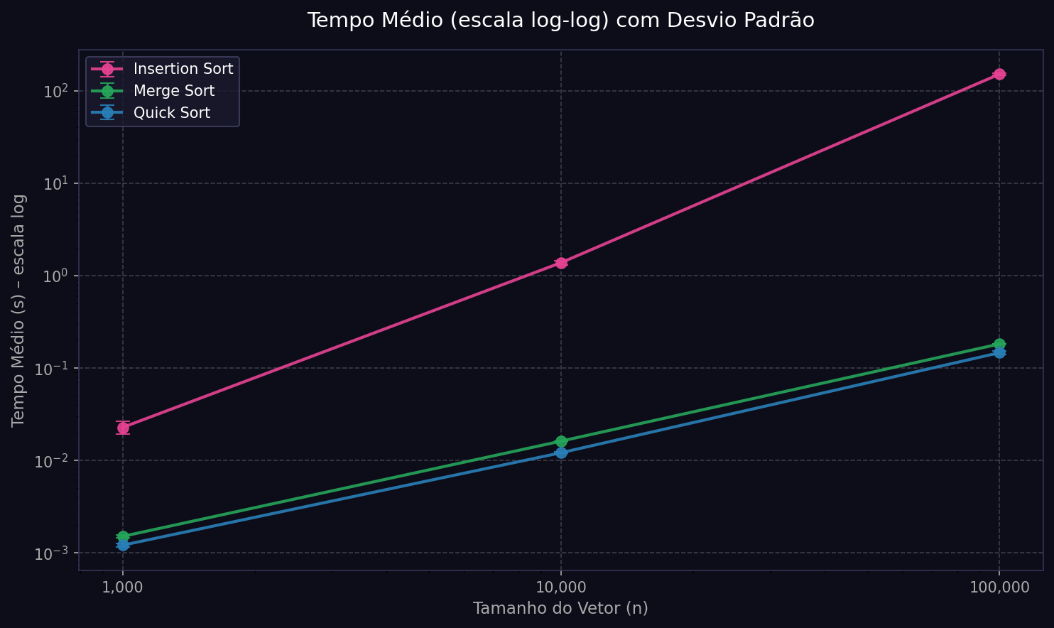
3. Gráfico comparativo
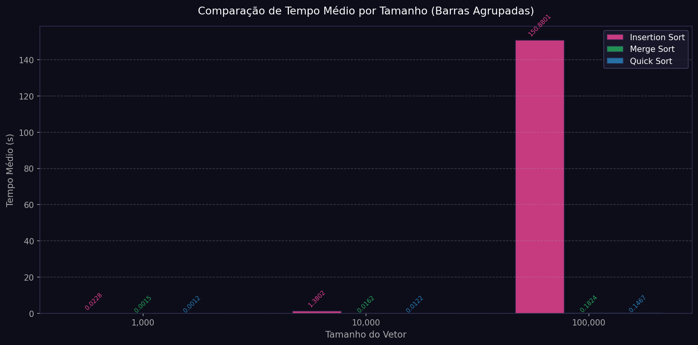

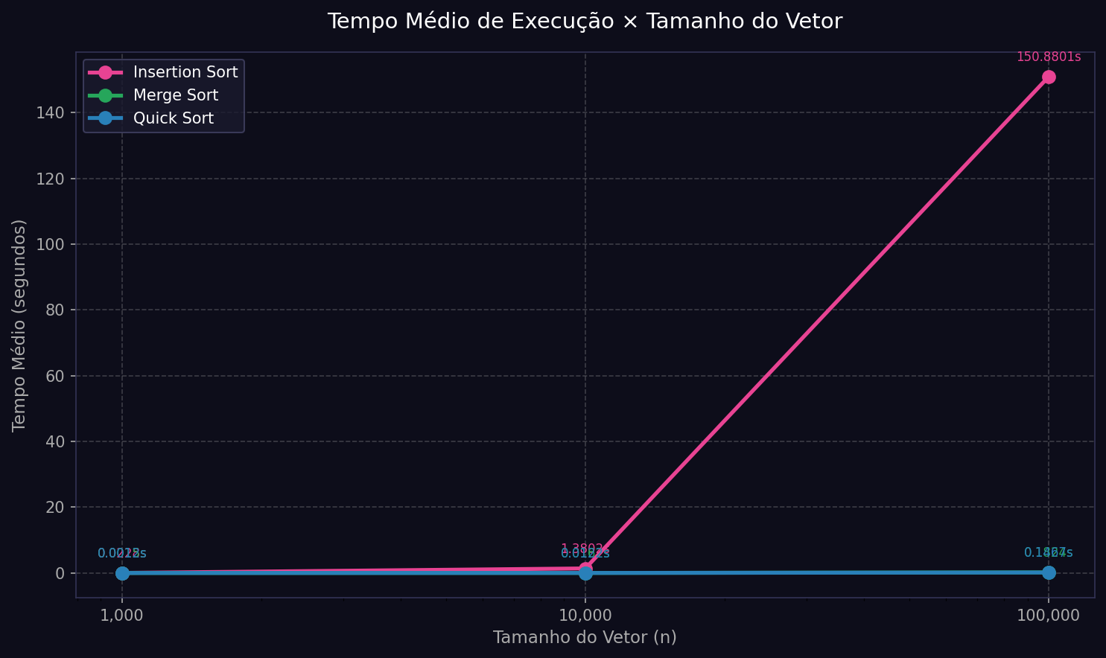
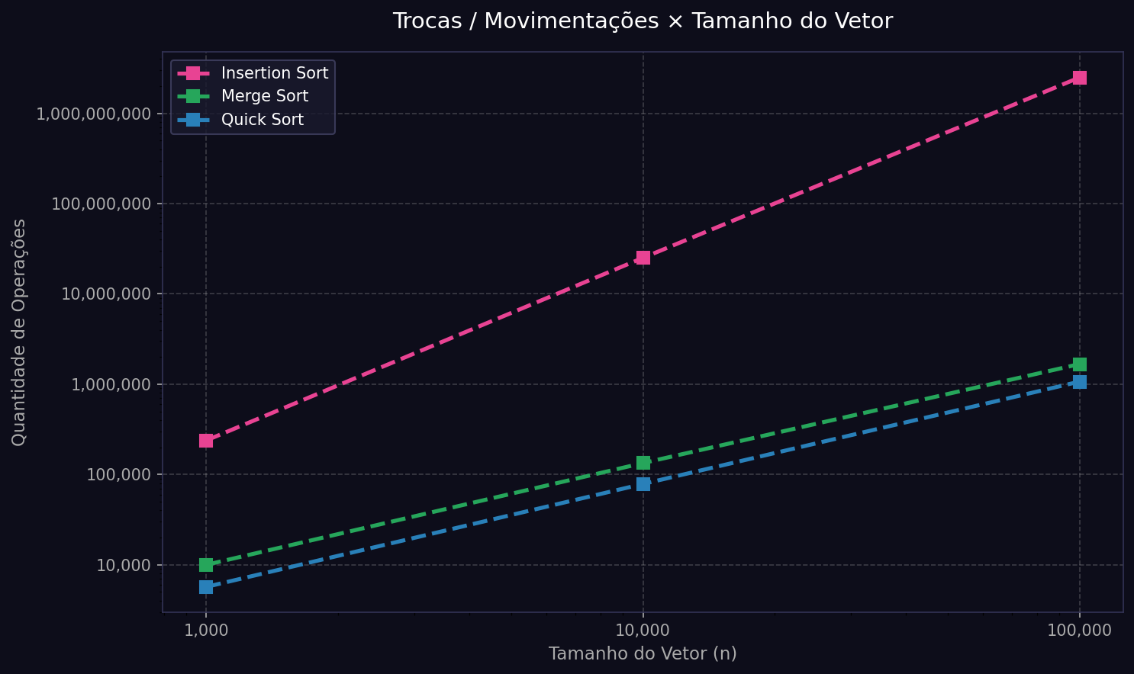

4. Análise dos resultados
Pergunta | Resposta
Os tempos obtidos ficaram coerentes com a complexidade teórica dos algoritmos? Explique. | Sim. Os resultados confirmaram a teoria com precisão: O Insertion Sort tem complexidade O(n²): quando n aumenta 10×, o tempo deveria crescer ~100×. Na prática: n=1k → n=10k: 0,0228s → 1,38s = ~60× n=10k → n=100k: 1,38s → 150,88s = ~109× A média fica em torno de 100×, exatamente o previsto. O Merge Sort e o Quick Sort têm complexidade O(n log n): quando n aumenta 10×, o tempo deveria crescer ~10 a 15× (pois log₁₀(10×n) cresce menos que linearmente). Na prática ambos cresceram ~10-12× a cada salto, confirmando o comportamento esperado.
A quantidade de trocas/movimentações acompanhou o crescimento do tempo de execução? Explique. | Sim, em geral acompanhou. O Insertion Sort realizou cerca de 2,5 bilhões de movimentações para n=100.000 e também foi de longe o mais lento. O Merge Sort e o Quick Sort fizeram respectivamente ~1,67 milhões e ~1,07 milhões de operações, sendo também proporcionalmente mais rápidos. Vale observar que o Merge Sort realizou mais operações que o Quick Sort, porém os tempos foram próximos, isso acontece porque o Merge Sort acessa a memória de forma sequencial e se beneficia do cache do processador, mostrando que o número de operações não é o único fator que determina o tempo de execução.
Qual algoritmo apresentou o melhor e o pior desempenho nos testes realizados? | Melhor desempenho: Quick Sort Foi o mais rápido nos três tamanhos testados: n=1.000 → 0,0012s n=10.000 → 0,012s n=100.000 → 0,147s Com pivô aleatório, comportou-se conforme O(n log n) médio e ainda realizou menos operações que o Merge Sort. Pior desempenho: Insertion Sort Foi catastrófico para entradas grandes: n=1.000 → 0,023s (ainda aceitável) n=10.000 → 1,38s (já lento) n=100.000 → 150,88s (~2,5 minutos) Para n=100.000, o Insertion Sort foi ~1.028× mais lento que o Quick Sort, demonstrando na prática o impacto devastador de uma complexidade O(n²) em entradas grandes.

